Uitleg bij de aanpak
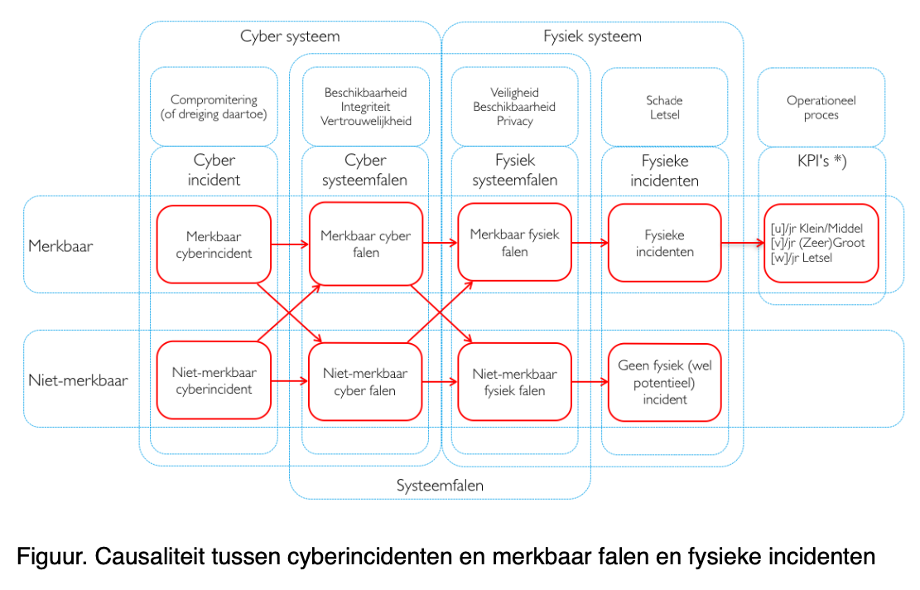
Uitleg bij het toepassen van de cyberrisicoanalyseaanpak (CyberRA) voor OT
Cybersecurity-aanpak voor OT | Dit document beschrifjt een onderdeel van de aanpak voor de digitale beveiliging van de OT van GVB, zie het top-document: Cybersecurity-voorschrift OT. De meest recente versies van die documenten zijn te vinden op de pagina ‘Cybersecurity OT’ van het intranet van GVB: https://gvb939.sharepoint.com/organisatie/algemeen/informatiebeveiliging/Paginas/Cybersecurity%20OT.aspx
Toepassing | Deze cyberrisicoanalyseaanpak voor OT wordt toegepast... [1] voor de onderbouwing van een afwijking op de Cybersecurity-eisen-maatregelen voor OT (comply-or-explain) of [2] voor de onderbouwing van de keuze van maatregelen in het ontwerptraject van een OT-systeem (by-design).
Bronnen en referenties voor cyberrisico-management | • Handreiking Risicoanalyse, door Navi (Nationaal Adviescentrum Vitale Infrastructuur) • ISO27001, paragrafen 6.1.2 en 6.1.3 en 8.2 en 8.3 • ISO31000 Risicomanagement (in het algemeen) • EN62443-4-2- Technical security requirements • ISO27035 Incidentresponse

Inleiding tot de aanpak | Cybersecurity-voorschrift voor OT beschrijft de algehele aanpak. Deze CyberRA is een onderdeel van die aanpak.
Input voor de CyberRA | Cybersecurity-eisen-maatregelen voor OT geeft de default cybersecurity-maatregelen die geimplementeerd moeten worden.
Dreigingsbeeld | CyberDreigingsbeeld OT is de basis voor de cyberhazards als input voor de CyberRA en de mogelijke bedreigingen.
Cyberhazards | Cyberhazards: Cybersecurityhazards en hazardlog is een manier om het dreigingsbeeld voor een specifiek systeem in te vullen. Cybersecurityhazards worden dikwijls door cybersecurityexperts bepaald. Het is verstandig om deze door 'peers te challengen' op realiteitswaarde en door opdrachtgevers en gebruikers te worden geëvalueerd ten aanzien van de impact op de operatie.
KPI's | Cybersecurity KPI-s OT geeft aan hoe de cybersecurity-eisen t.a.v. veiligheid, beschikbaarheid en privacy worden vastgesteld, als input voor de CyberRA. | VBP
Output van de CyberRA | Het resultaat wordt gegeven in het tabblad van deze spreadsheet: 'Sjabloon'
Cybersecuritydossier | Het Cybersecuritydossier (van het betreffende OT-systeem c.q. asset) bevat de opvolgingsacties van deze CyberRA.
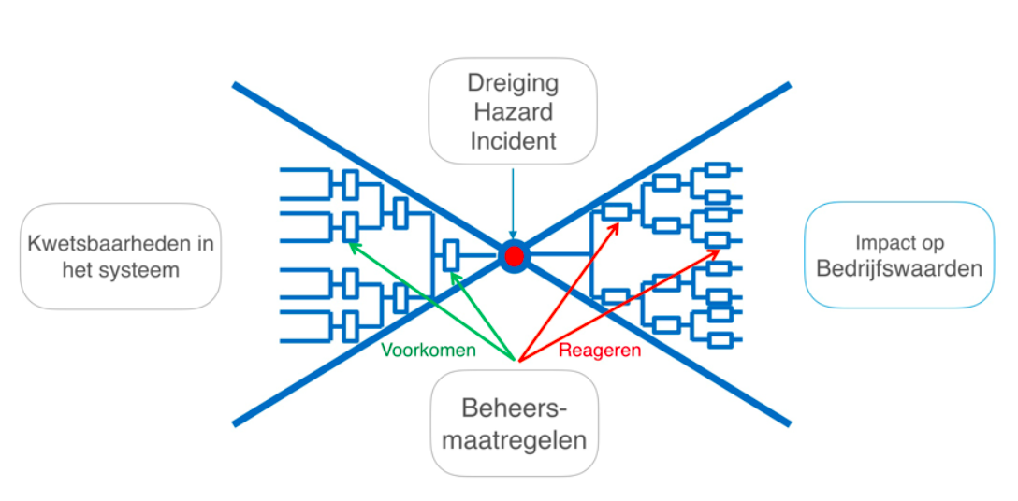
Cybersecurity-eisen-maatregelen | In het Cybersecurity-eisen-maatregelen wordt aangegeven welke maatregelen niet of anders worden ingevuld.
Voorbereiding voor de CyberRA
Te tolereren aantal en impact van cyberincidenten (restrisico's) | Het aantal en soort cyberincidenten die leiden tot fysieke incidenten, is dus maximaal kleiner dan het aantal operationele VBP-kpi’s; omdat andere oorzaken ook kunnen leiden tot fysieke falen en incidenten.
Merkbaar/onmerkbaar falen | Het aantal en soort cyberfalen en -incidenten (per jaar) kunnen veel hoger zijn dan de het aantal VBP-kpi’s omdat cyberincidenten ook kunnen leiden tot niet-merkbaar falen. In de figuur hieronder wordt de relatie getoond tussen (merkbare en niet-merkbare) cyberincidenten die kunnen leiden tot fysieke incidenten t.a.v. de veiligheid, beschikbaarheid en privacy. Zie figuur Causaliteit cyberincidenten en merkbaar falen.
Vlinderdas-model | Het vlinderdasmodel geeft de relaties tussen hazards/dreiging, risico, impact, maatregelen en restrisico's.
Proces van de CyberRA | Hieronder volgen de stappen die overeenkomen met de stappen in het tabblad 'Sjabloon'.
A. Inventariseer | Stap 1 Verzamel technische informatie (ontwerp)(fysiek, hardware, software) Deze stap kan vooraf
B. Identificeer potentiele kwetsbaarheden in systeem | Stap 2 Identificeer technische configuratie Stap 3 Identificeer functionele configuratie o.b.v. de indicaties in de tabel Stap 4 Identificeer kwetsbaarheidsniveau o.b.v. de indicaties in de tabel
C. Bepaal hazards | Stap 5 Leidt van de indicaties de potentiele dreigingen (hazards) af Stap 6 Bepaal de waarschijnlijkheid a.d.h.v. Bedrijfswaardenmatrix
D. Bepaal waarschijnlijkheid en impact t.a.v. de kwetsbaarheid | Stap 7 Bepaal soort en mate van systeem falen Stap 8 Bepaal impact op operatie a.d.h.v. Bedrijfswaarden-matrix Stap 9 Bepaal het operationeel doel cq de bedrijfswaarde dat aangetast wordt
E. Adviseer/Bepaal maatregelen voor aanvaardbare restrisico's | Stap 10 Verzamel generieke mitigerende maatregelen. Stap 11 Adviseer of Ontwerp mitigerende maatregelen Stap 12 Bepaal te accepteren restrisico’s (met opdrachtgever/beheerder, gebruiker)
F. Zet acties uit. | Stap 13 Neem hoofdpunten over in CS-Dossier. Zet acties uit.

VUS-BOGT-matrix
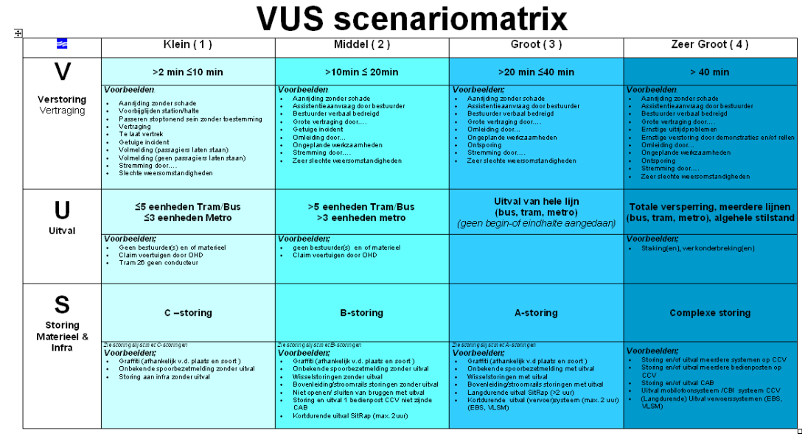
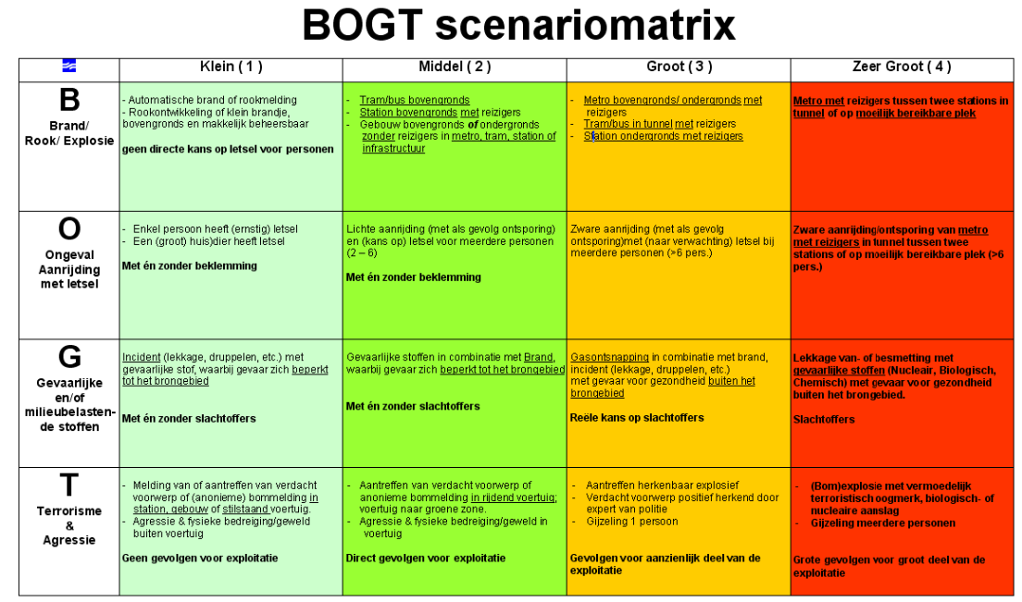
VUS-BOGT -matrix
De VUS-BOGT-matrix kan gebruikt worden bij het vaststellen van cybersecurity KPI's tav Veiligheid, Beschikbaarheid en Privacy.

